Leht1
 |  |  |  |  |  |  | PÕHIHINNAD
AS HALS TRADING |  |  |  | AS HALS TRADING - T |  |  | 2026
Tuuliku tee 7/Kivikülvi 8 |  |  |  | Sepa 19 |  |  | ilma käibemaksuta
12915 Tallinn |  |  |  | 50113 Tartu
Tel. 71 51 400 |  |  |  | Tel. 301 630
e-mail: hals@hals.ee |  |  |  | halstartu@hals.ee |  |  | Allahindlus:
www.hals.ee |  |  |  |  |  |  | 0%

VIESER ONE JA VIESER TRAPID
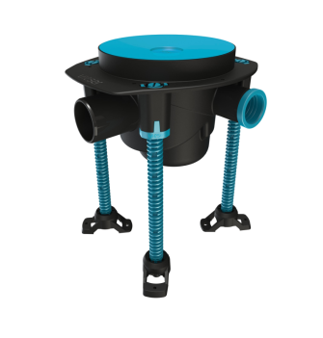 |  | 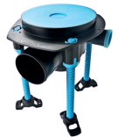 |  |  | 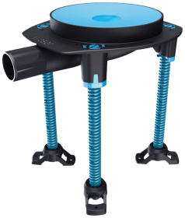 |  | 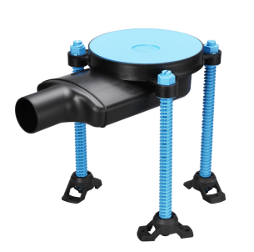

Vieser One Horisontaaltrapp 50 3x32/40 tugijalgadega |  | Vieser One Horisontaaltrapp 75 3x32/40 tugijalgadega |  |  | Vieser One Horisontaalne kuivtrapp 32/40 tugijalgadega |  | Vieser One Horisontaaltrapp EXTRA madal 50 1x32 jalgadega

VIESERI NR | HVAC NR | VIESERI NR | HVAC NR |  | VIESERI NR | HVAC NR | VIESERI NR | HVAC NR
52600 | 3315930 | 52601 | 3315931 |  | 52640 | 3315936 | 6004513 | 3317308

PÕHIHIND | NETOHIND | PÕHIHIND | NETOHIND |  | PÕHIHIND | NETOHIND | PÕHIHIND | NETOHIND
38.96 | 38.96 | 38.96 | 38.96 |  | 31.62 | 31.62 | 43.66 | 43.66
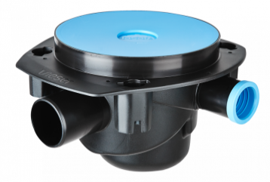 |  | 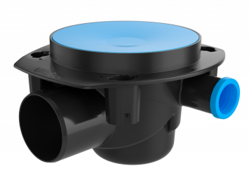 |  |  | 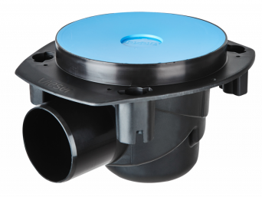

Vieser One Horisontaaltrapp 50 3x32/40 |  | Vieser One Horisontaaltrapp 75 3x32/40 |  |  | Vieser One Horisontaaltrapp 75 |  | Vieser One Horisontaalne kuivtrapp 32/40

VIESERI NR | HVAC NR | VIESERI NR | HVAC NR |  | VIESERI NR | HVAC NR | VIESERI NR | HVAC NR
52612 | 3315958 | 52611 | 3315957 |  | 52610 | 3315956 | 52641 | 3315942

PÕHIHIND | NETOHIND | PÕHIHIND | NETOHIND |  | PÕHIHIND | NETOHIND | PÕHIHIND | NETOHIND
26.52 | 26.52 | 25.30 | 25.30 |  | 26.52 | 26.52 | 19.18 | 19.18
 |  | 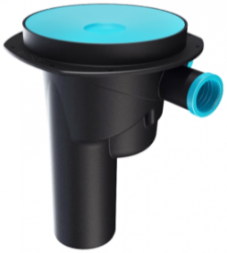 |  |  |  |  | 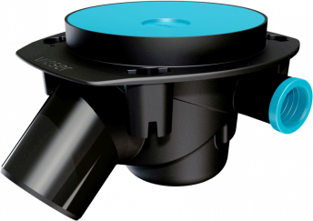

Vieser One Horisontaaltrapp EXTRA madal 50 1x32 |  | Vieser One Vertikaaltrapp 75 3x32/40 |  |  | Vieser One Vertikaaltrapp 75 |  | Vieser One Nurgatrapp 75 45° 3x32/40

VIESERI NR | HVAC NR | VIESERI NR | HVAC NR |  | VIESERI NR | HVAC NR | VIESERI NR | HVAC NR
6004512 | 3317307 | 52630 | 3315935 |  | 52631 | 3315979 | 6004308 | 3317303

PÕHIHIND | NETOHIND | PÕHIHIND | NETOHIND |  | PÕHIHIND | NETOHIND | PÕHIHIND | NETOHIND
36.52 | 36.52 | 33.46 | 33.46 |  | 33.46 | 33.46 | 31.62 | 31.62
 |  |  |  |  |  |  | 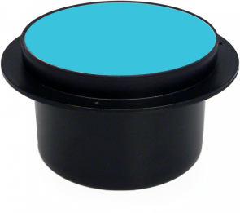

 |  | Vieser Horisontaaltrapp 50 |  |  | Vieser Horisontaaltrapp 75 |  | Vieser Vertikaaltrapp 50

 |  | VIESERI NR | HVAC NR |  | VIESERI NR | HVAC NR | VIESERI NR | HVAC NR
 |  | 52614 | 3315971 |  | 52615 | 3315972 | 51125 | 3312350
 |  | PÕHIHIND | NETOHIND |  | PÕHIHIND | NETOHIND | PÕHIHIND | NETOHIND
 |  | 13.26 | 13.26 |  | 13.26 | 13.26 | 12.06 | 12.06
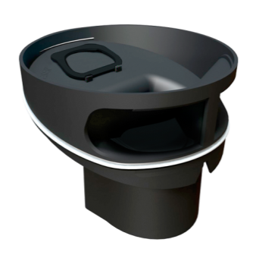
VESILUKUD, TÕSTERÕNGAD, TARVIKUD
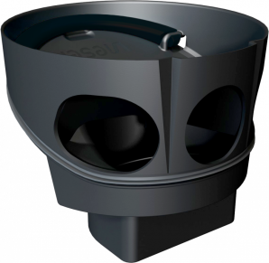 |  |  |  |  |  |  | 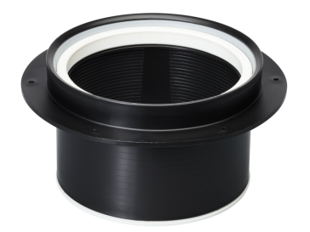

Vieser One põrandatrapi spetsiaalne vesilukk |  | Vieser põrandatrapi spetsiaalne vesilukk |  |  | Madal tõsterõngas 12mm |  | Tõsterõngas 25-88mm

PÕHIHIND | HVAC NR | VIESERI NR | HVAC NR |  | VIESERI NR | HVAC NR | VIESERI NR | HVAC NR
52700 | 3315949 | 51923 | 3304919 |  | 51180 | 3318951 | 51205 | 3318415
PÕHIHIND | NETOHIND | PÕHIHIND | NETOHIND |  | PÕHIHIND | NETOHIND | PÕHIHIND | NETOHIND
46.40 | 46.40 | 29.40 | 29.40 |  | 28.28 | 28.28 | 7.70 | 7.70
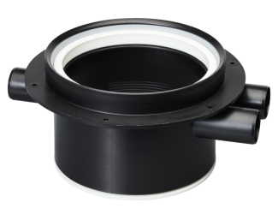

Tõsterõngas külgavadega 3x32 |  | Betoonivalu tõsterõngas ümmargusele kaanele |  |  | Vieser One Paigaldusplaat |  | Hüdroisolatsioonikrae

VIESERI NR | HVAC NR | VIESERI NR | HVAC NR |  | VIESERI NR | HVAC NR | VIESERI NR | HVAC NR
51208 | 3318452 | 51206 | 3317318 |  | 52705 | 3315946 | 51190 | 3319661
PÕHIHIND | NETOHIND | PÕHIHIND | NETOHIND |  | PÕHIHIND | NETOHIND | PÕHIHIND | NETOHIND
11.02 | 11.02 | 4.90 | 4.90 |  | 17.54 | 17.54 | 9.78 | 9.78
TRAPIKAANED
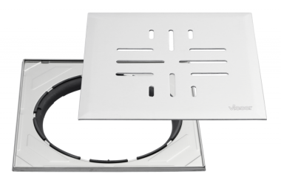 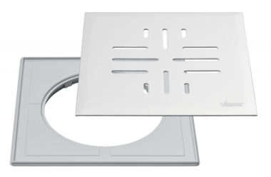 |  | 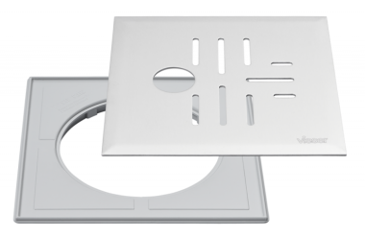 |  |  |  |  | 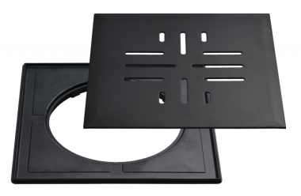

Vieser Classic+ plastraamiga 197x197 |  | Vieser Classic+ reguleeritava terasraamiga 197x197 |  |  | Vieser Classic+ Ø32 plastraamiga 197x197 |  | Vieser Classic+ must plastraamiga 197x197

VIESERI NR | HVAC NR | VIESERI NR | HVAC NR |  | VIESERI NR | HVAC NR | VIESERI NR | HVAC NR
51224 | 3316333 | 51292 | 3315955 |  | 51229 | 3316193 | 6005480 | 3317314
SUURUS |  | SUURUS |  |  | SUURUS |  | SUURUS
197 x 197 mm |  | 197 x 197 mm |  |  | 197 x 197 mm |  | 197 x 197 mm
MATERJAL JA VÄRV |  | MATERJAL JA VÄRV |  |  | MATERJAL JA VÄRV |  | MATERJAL JA VÄRV
Roostevaba teras |  | Roostevaba teras |  |  | Roostevaba teras |  | Roostevaba teras, must
PÕHIHIND | NETOHIND | PÕHIHIND | NETOHIND |  | PÕHIHIND | NETOHIND | PÕHIHIND | NETOHIND
40.14 | 40.14 | 58.96 | 58.96 |  | 61.82 | 61.82 | 60.58 | 60.58
 |  |  |  |  | 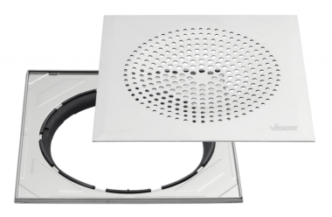

Vieser Classic plastraamiga 160x160 |  | Vieser Classic Ø32 plastraamiga 160x160 |  |  |  |  | Vieser Modern reguleeritava terasraamiga 197x197

VIESERI NR | HVAC NR | VIESERI NR | HVAC NR |  |  |  | VIESERI NR | HVAC NR
51254 | 3316255 | 51256 | 3316153 |  |  |  | 51291 | 3315954
SUURUS |  | SUURUS |  |  |  |  | SUURUS
160 x 160 mm |  | 160 x 160 mm |  |  |  |  | 197 x 197 mm
MATERJAL JA VÄRV |  | MATERJAL JA VÄRV |  |  |  |  | MATERJAL JA VÄRV
Roostevaba teras |  | Roostevaba teras |  |  |  |  | Roostevaba teras
PÕHIHIND | NETOHIND | PÕHIHIND | NETOHIND |  |  |  | PÕHIHIND | NETOHIND
41.82 | 41.82 | 43.66 | 43.66 |  |  |  | 65.08 | 65.08
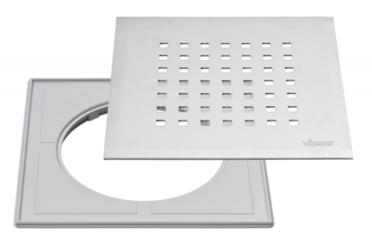 |  | 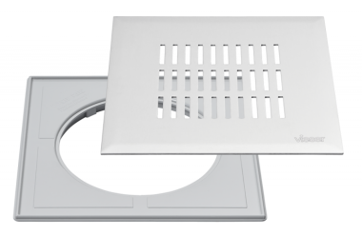 |  |  |  |  | 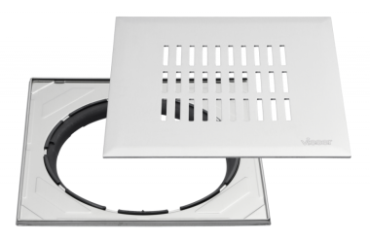

Vieser Grid plastraamiga 197x197 |  |  |  |  | Vieser Link plastraamiga 197x197 |  | Vieser Link reguleeritava terasraamiga 197x197

VIESERI NR | HVAC NR |  |  |  | VIESERI NR | HVAC NR | VIESERI NR | HVAC NR
6005479 | 3317313 |  |  |  | 6005478 | 3317312 | 6005482 | 3317316
SUURUS |  |  |  |  | SUURUS |  | SUURUS
197 x 197 mm |  |  |  |  | 197 x 197 mm |  | 197 x 197 mm
MATERJAL JA VÄRV |  |  |  |  | MATERJAL JA VÄRV |  | MATERJAL JA VÄRV
Roostevaba teras |  |  |  |  | Roostevaba teras |  | Roostevaba teras
PÕHIHIND | NETOHIND |  |  |  | PÕHIHIND | NETOHIND | PÕHIHIND | NETOHIND
51.20 | 51.20 |  |  |  | 51.20 | 51.20 | 72.82 | 72.82
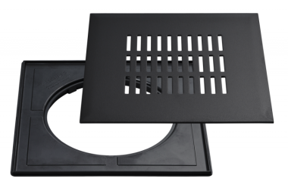 |  | 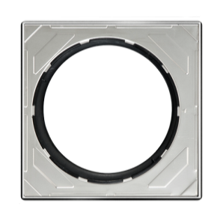

Vieser Link must plastraamiga 197x197 |  | Vieser reguleeritav terasraam 197x197 |  |  | Vieser Flip plaaditav kaas 146x146 |  | Vieser ümmargune kaas Ø150

VIESERI NR | HVAC NR | VIESERI NR | HVAC NR |  | VIESERI NR | HVAC NR | VIESERI NR | HVAC NR
6005481 | 3317315 | 51280 | 3316229 |  | 6004547 | 3317309 | 51273 | 3315902
SUURUS |  | SUURUS |  |  | SUURUS |  | SUURUS
197 x 197 mm |  | 197 x 197 mm |  |  | 146 x 146 mm |  | Ø150 mm
MATERJAL JA VÄRV |  | MATERJAL JA VÄRV |  |  | MATERJAL JA VÄRV |  | MATERJAL JA VÄRV
Roostevaba teras, must |  | Roostevaba teras |  |  | Roostevaba teras |  | Roostevaba teras
PÕHIHIND | NETOHIND | PÕHIHIND | NETOHIND |  | PÕHIHIND | NETOHIND | PÕHIHIND | NETOHIND
60.58 | 60.58 | 30.58 | 30.58 |  | 39.98 | 39.98 | 41.00 | 41.00

Vieser ümmargune kaas Ø150 lukustatav |  | Vieser ümmargune kaas Ø150 Ø32 avaga |  |  |  |  | Vieser nurgatrapikaas Corner Modern

VIESERI NR | HVAC NR | VIESERI NR | HVAC NR |  |  |  | VIESERI NR | HVAC NR
51274 | 3315912 | 51275 | 3315922 |  |  |  | 6005080 | 3317311
SUURUS |  | SUURUS |  |  |  |  | SUURUS
Ø150 mm |  | Ø150 mm |  |  |  |  | 376 × 376 mm
MATERJAL JA VÄRV |  | MATERJAL JA VÄRV |  |  |  |  | MATERJAL JA VÄRV
Roostevaba teras |  | Roostevaba teras |  |  |  |  | Roostevaba teras
PÕHIHIND | NETOHIND | PÕHIHIND | NETOHIND |  |  |  | PÕHIHIND | NETOHIND
46.10 | 46.10 | 40.80 | 40.80 |  |  |  | 266.42 | 266.42

